図
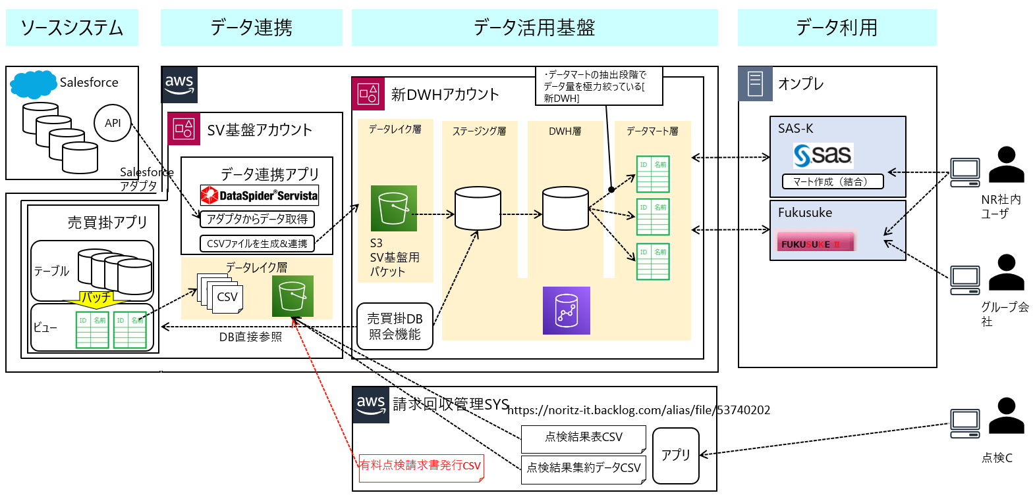

構成
点検集約 |  | 点検結果 |  | 出庫
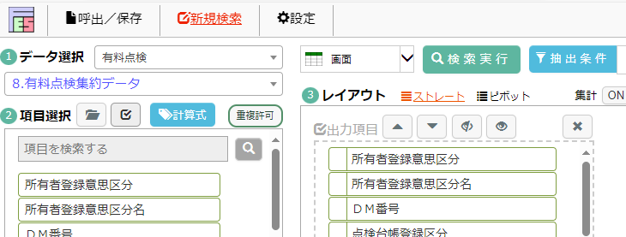
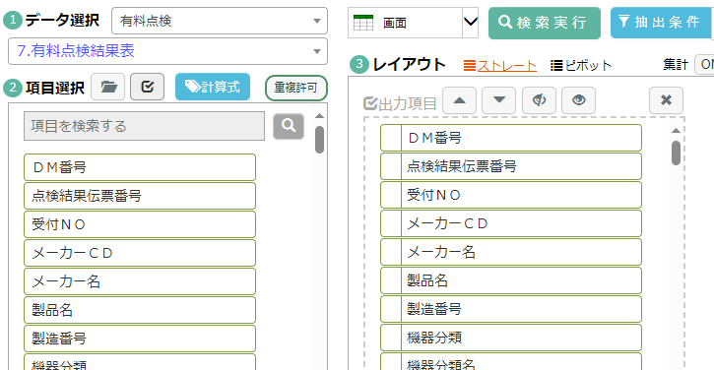
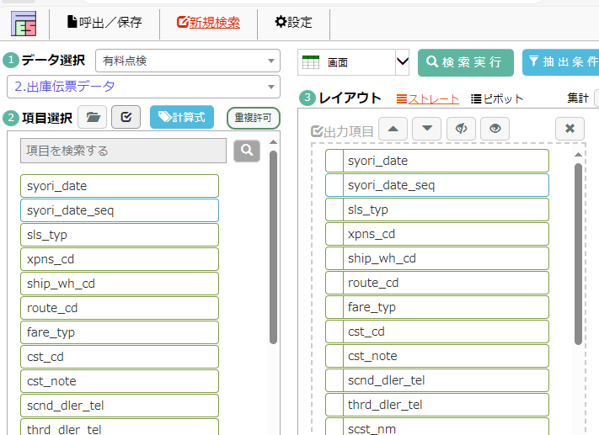

 | １日1回

集約データ
点検結果データ
出庫データ

 |  |  |  |  |  | NEXT-B



002
出庫データ

点検チェック結果
承認OK一覧
料金チェック |  |  | 点検チェック

・料金チェック
・点検チェック
でOKデータのみ出庫
する
チェックデータ

 |  |  |  |  | 出庫画面

残明細

 |  |  |  |  | 残明細

 |  |  |  |  | スマイル

フロー
業務フロー図 |  | エリア |  |  | 名称 |  |  | 作成者 | 藤城 |  | 作成日
 |  | Ver2 |  |  |  |  |  | 修正者 |  |  | 修正日

区分 | SS |  |  |  |  | N2C | SYSTEM |  |  | 点検C

 |  |  |  | 点検入力

集約データ

 |  |  |  |  |  |  |  |  |  |  |  | 料金チェック
点検データ

 |  |  |  |  |  |  |  |  |  |  |  | 品質チェック
チェックデータ

請求書

承認一覧
 |  |  | SS直収
承認は１回のみ
後で修正があっても
２回目の承認はない

売買掛

 | NEXT-B

承認後の訂正は
承認なしで訂正が
作成される？

出庫データ
出庫(黒)

出庫訂正（赤）
 |  |  |  |  |  |  |  |  |  |  |  | 請求書発行
出庫
請求書

SS現金は？
なしでもOK？

請求書

SS直収は請求書を投入する？
承認で請求済みにする事は可能

回収管理
 |  |  |  |  |  |  |  |  |  |  |  |  | NR後日 | お客さま

 |  |  |  |  |  |  |  |  |  |  |  | 回収管理

検索
N2Cでは？(10)新優先
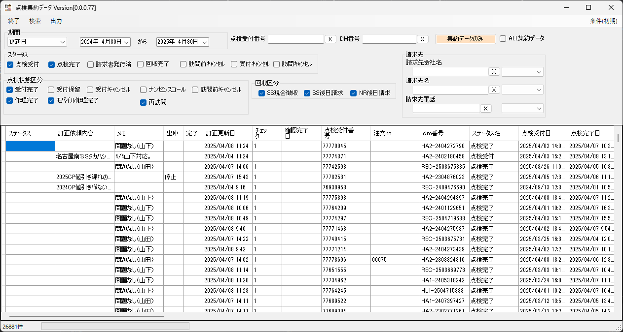

N2Cでは？ロジックが違う

N2Cではない
N2Cでは？

→ チェックOKの受付番号にOKマークを付ける必要がある？ |  | →NGのみチェックされているが、以外をOKとして良いのか？

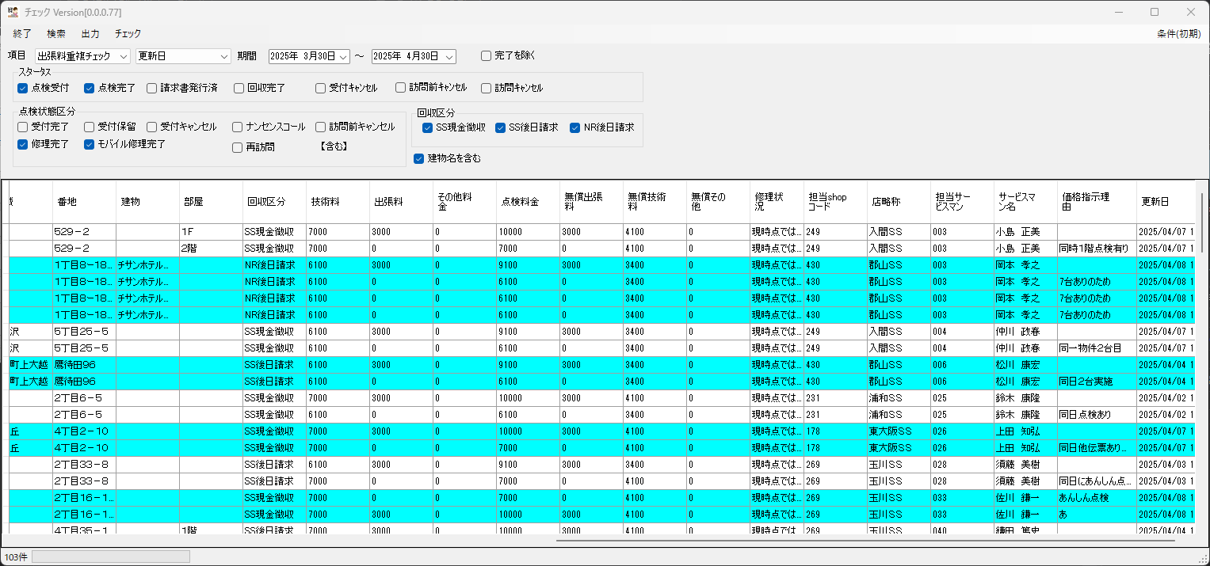

N2Cでは？
過去分はそのままでよい？

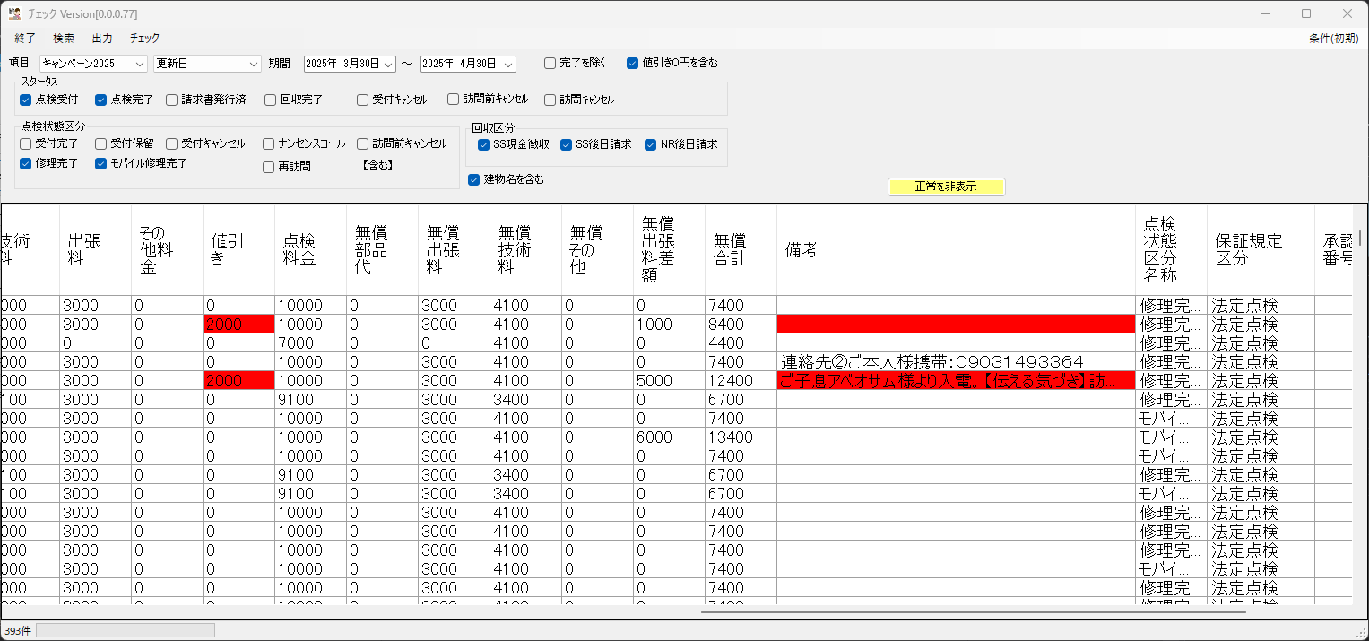
出せなくなります。

N2Cでは？
不明

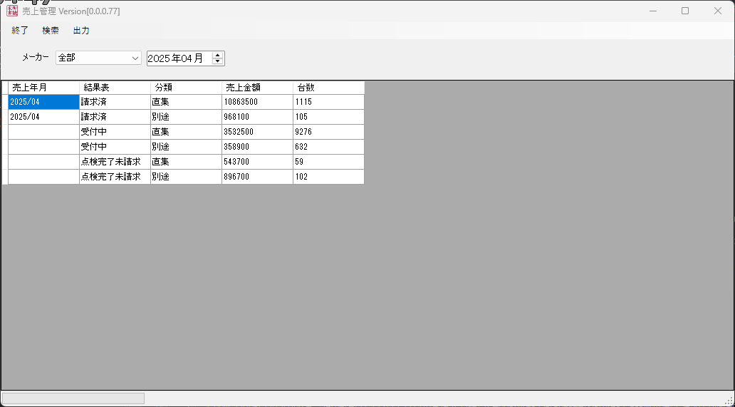

N2Cでは？
変わる？

基本的にはなくなりすが
→作り出す必要
→N2Cと合うのか？

 | → 品質チェックと料金チェックがOKの受付番号に対し、CSV? 出力する → 新画面
 |  |  | → 出力時に出庫にあたるデータを作成する？
 |  |  | → 赤伝票はどうなる？
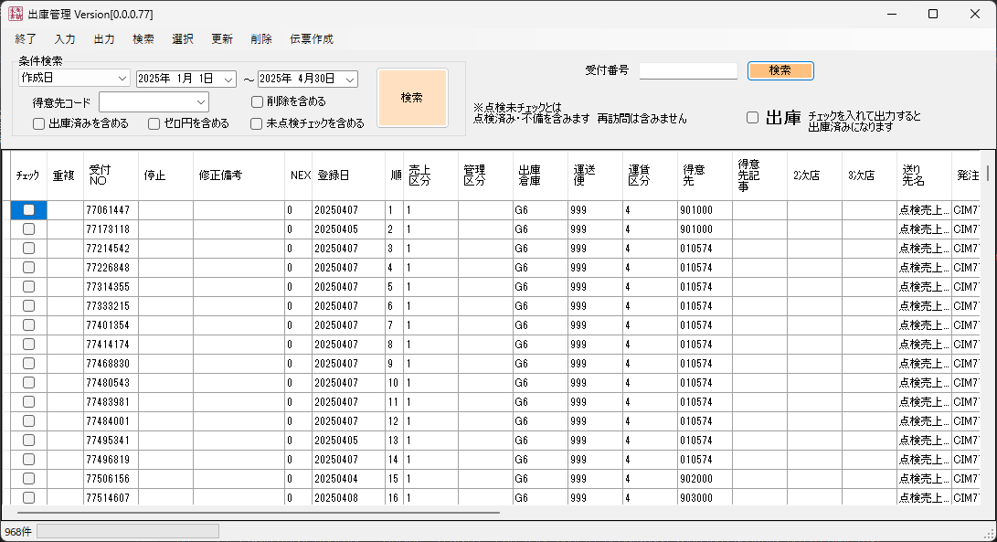

影響なし
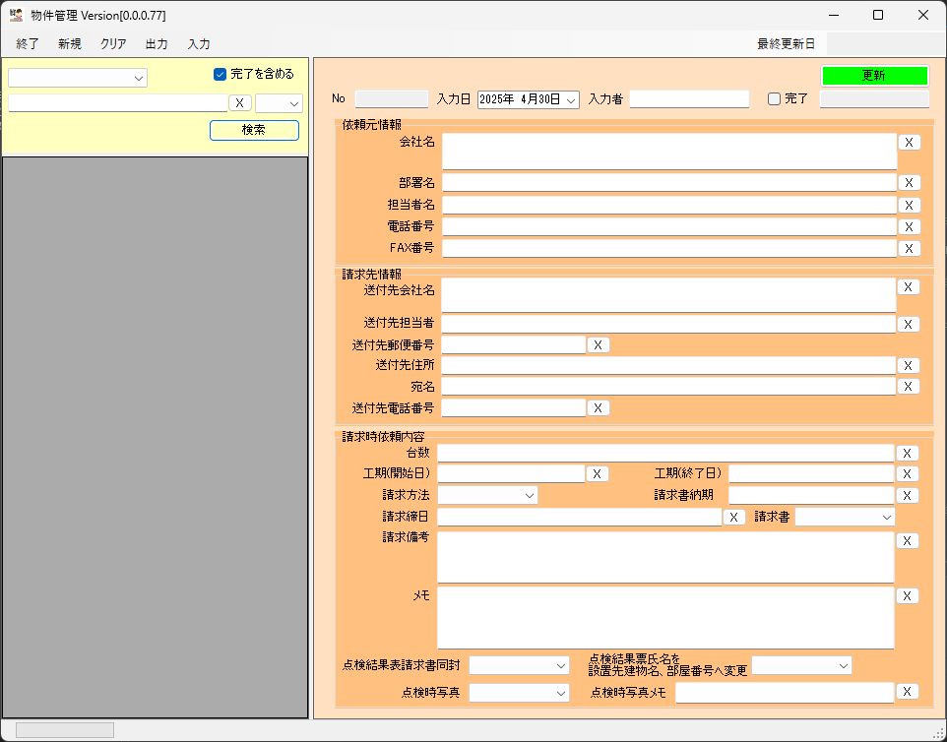

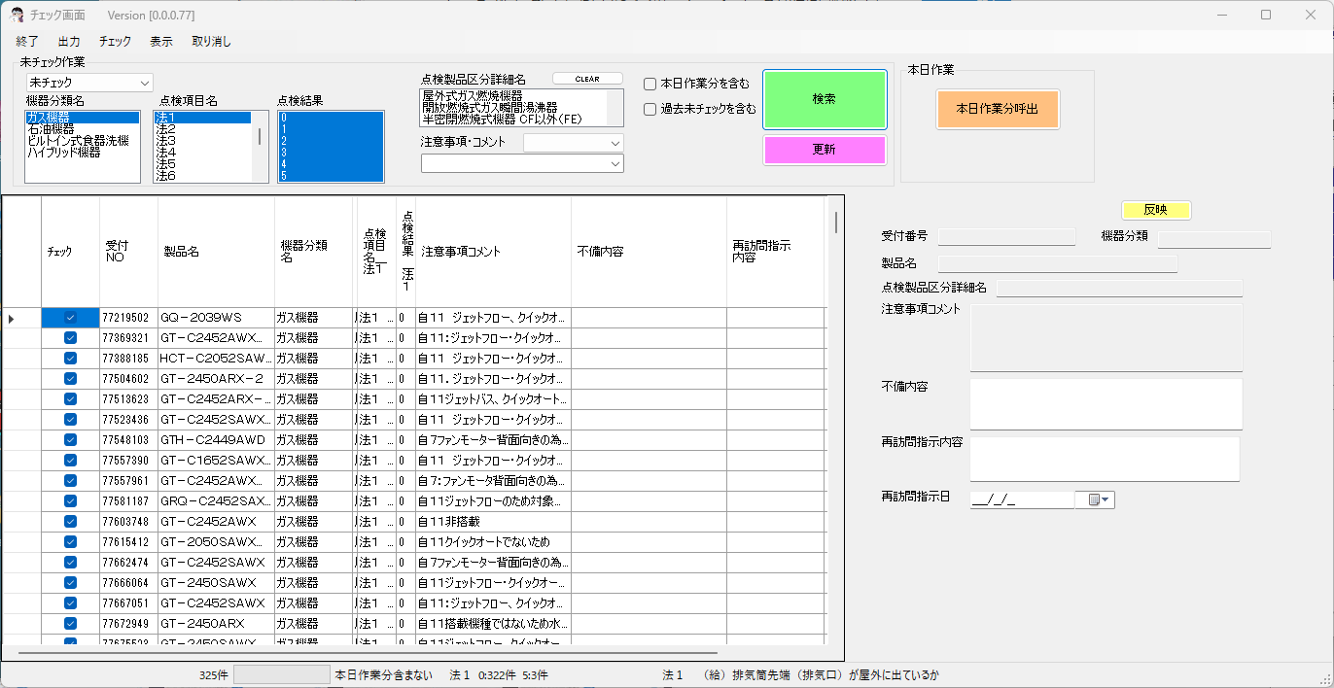

N2Cでは
各項目にコメントあり

新画面
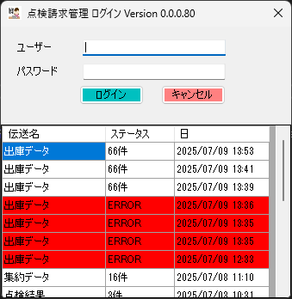

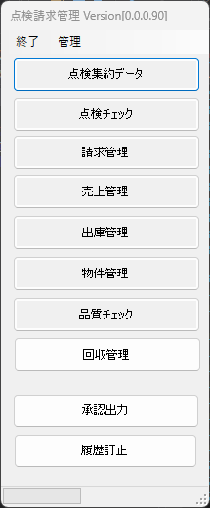

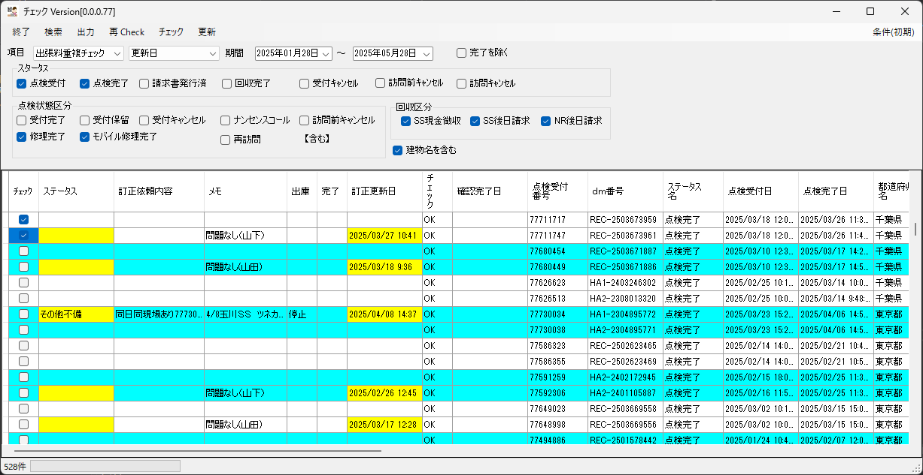

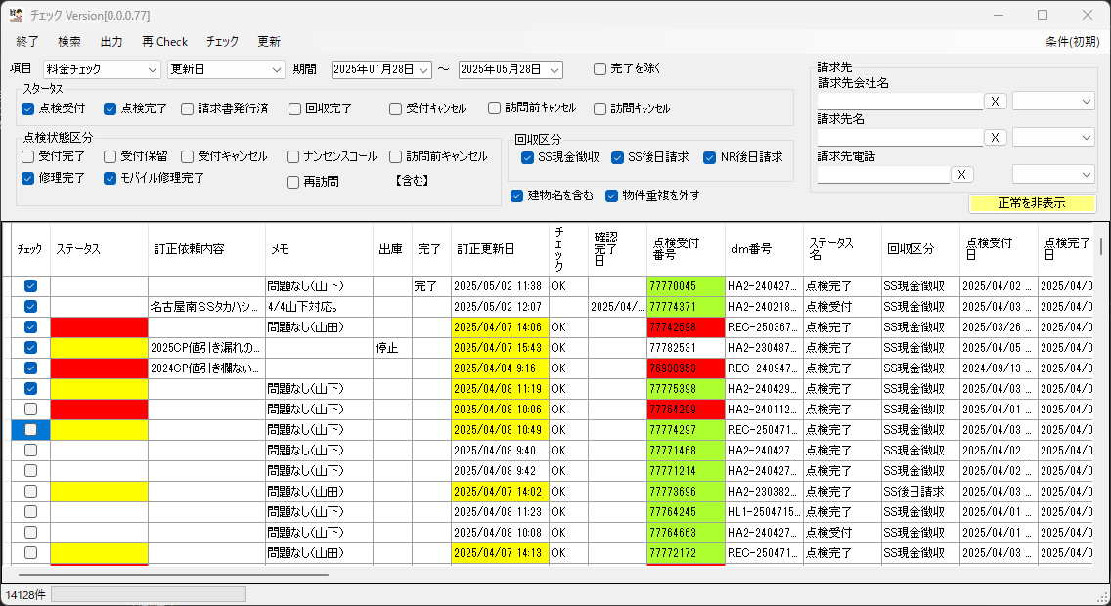

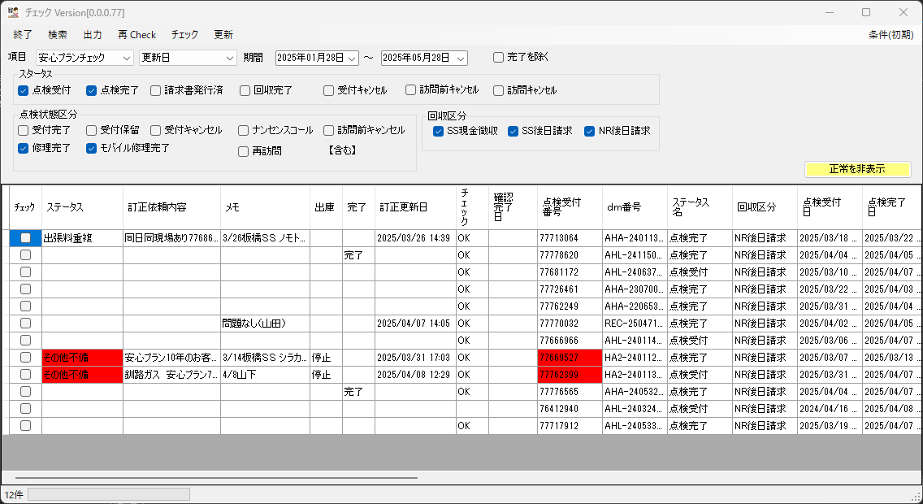

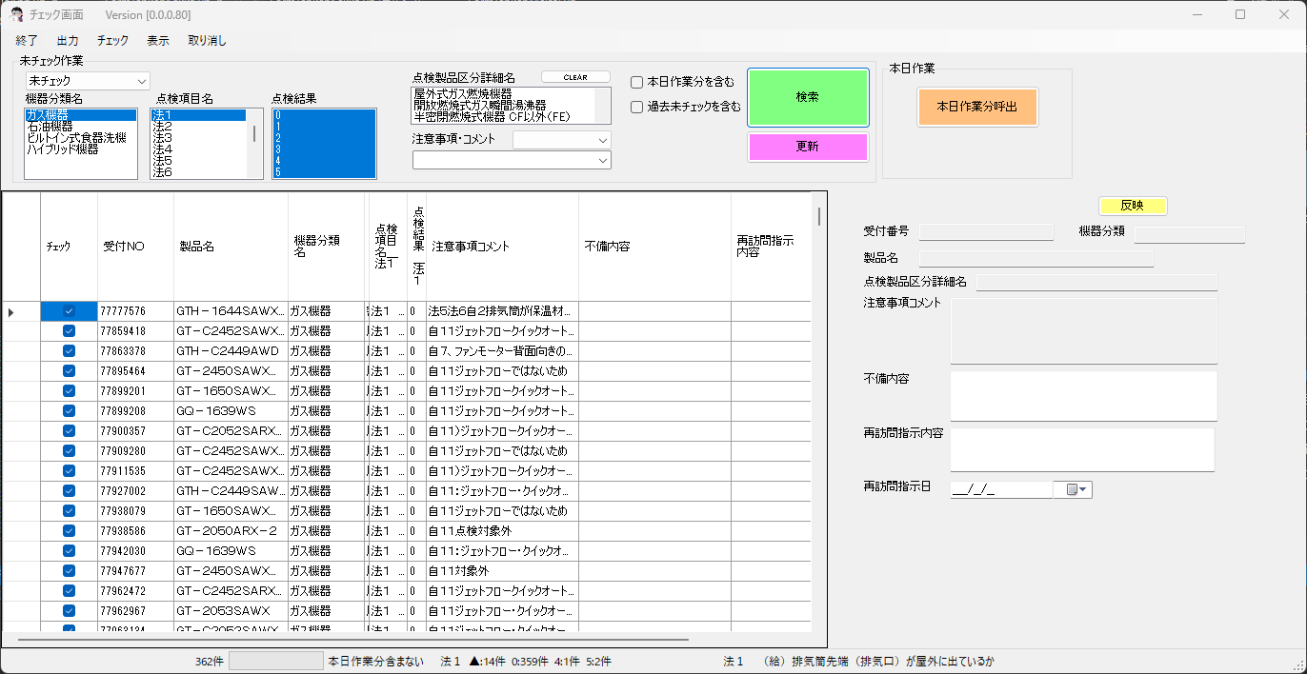

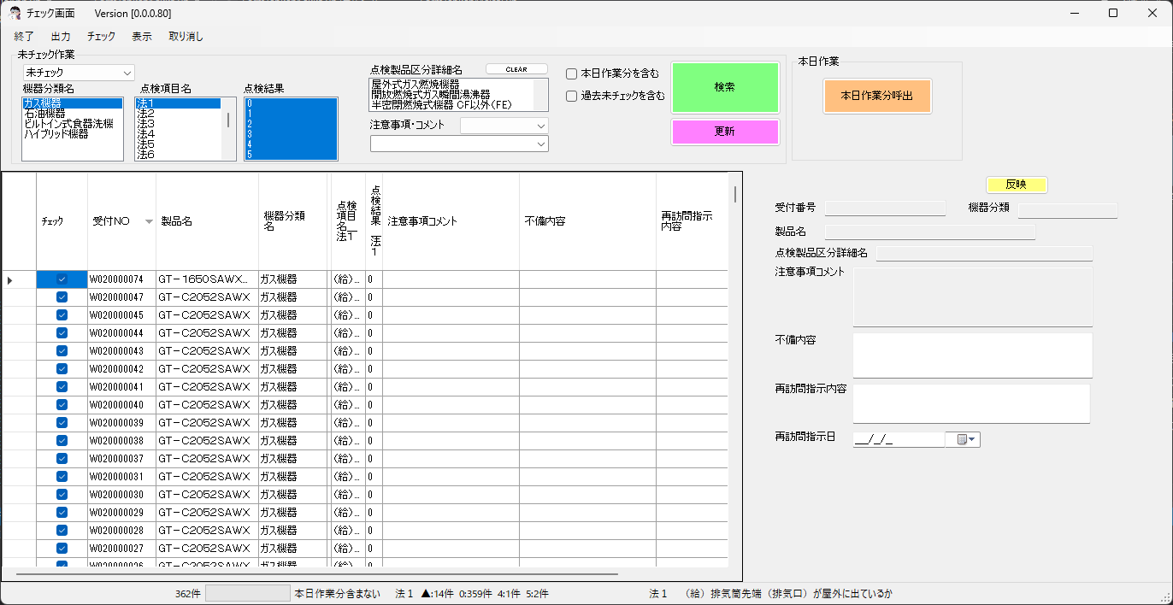
B:ガス機器 → ガス機器 C:オイル機器 → 石油機器 J:厨房 → ビルトイン式食洗器

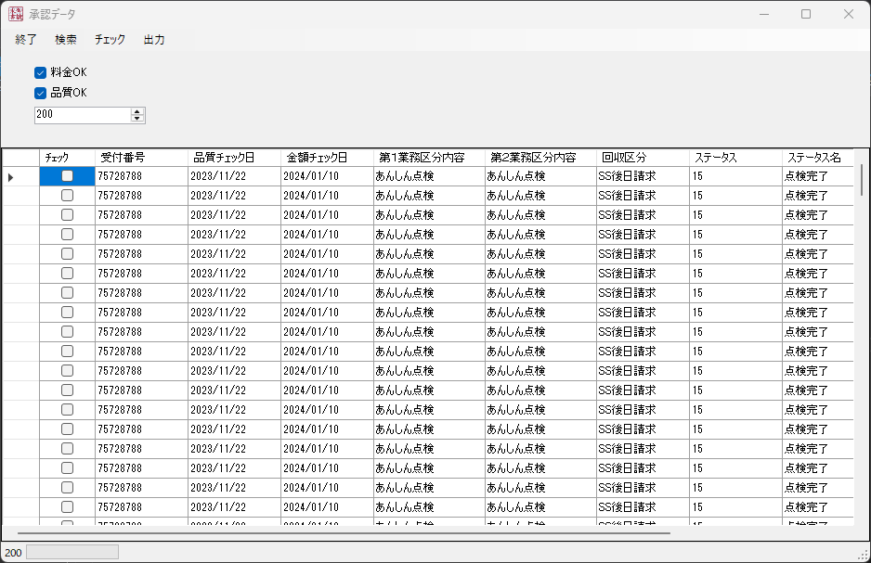

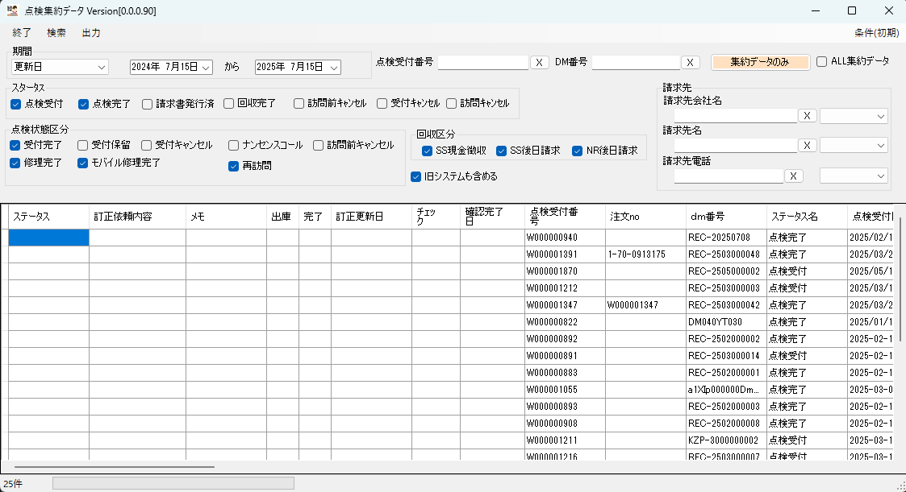

システムマスタ
３，０

売り上げ管理

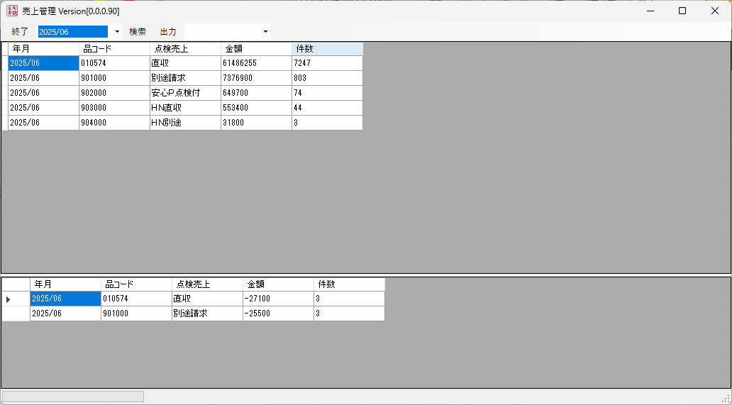
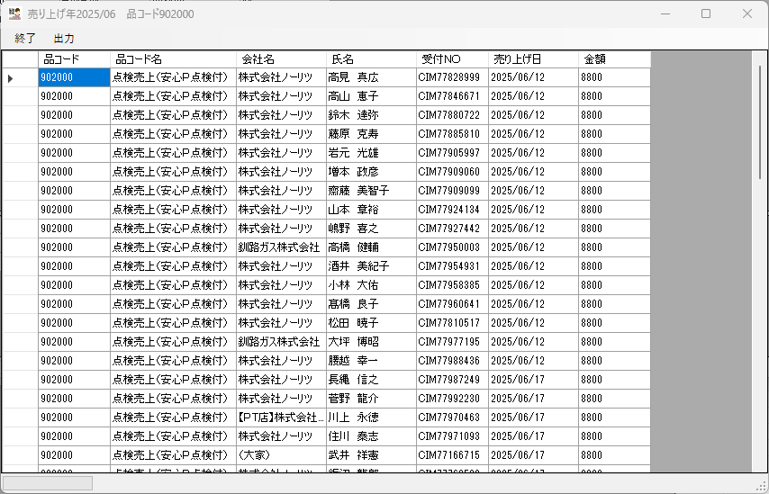

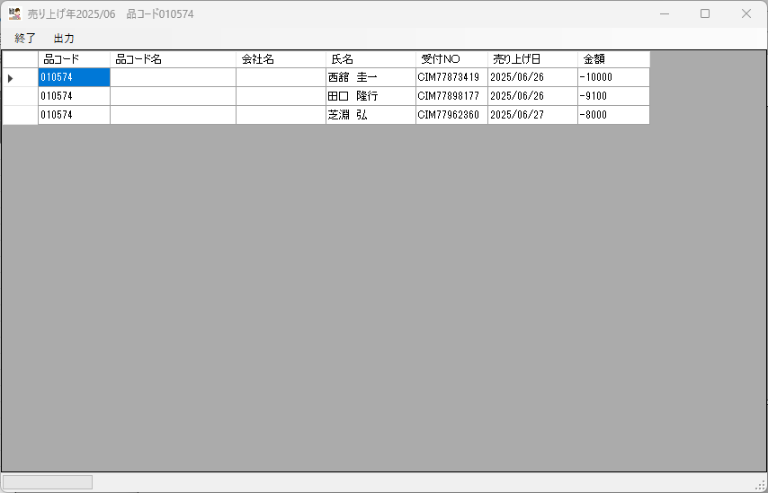

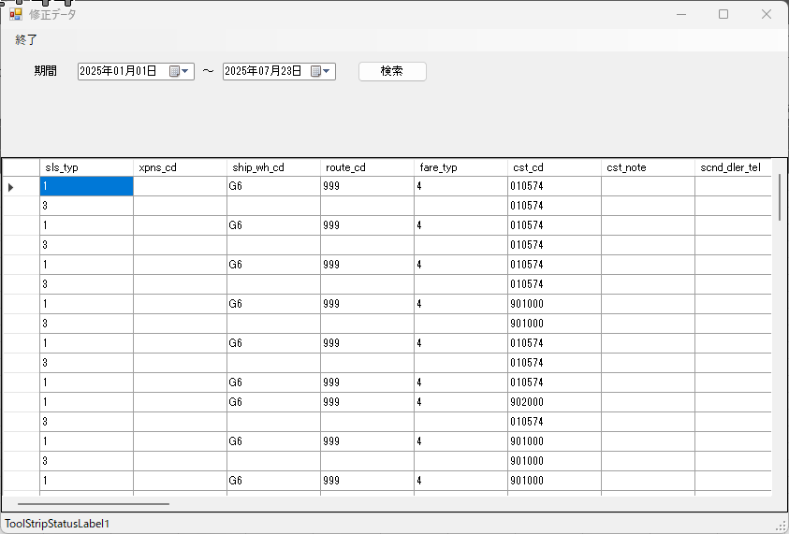

この期間にNEXTBへ転送された
赤データを元に
表示

点検料金
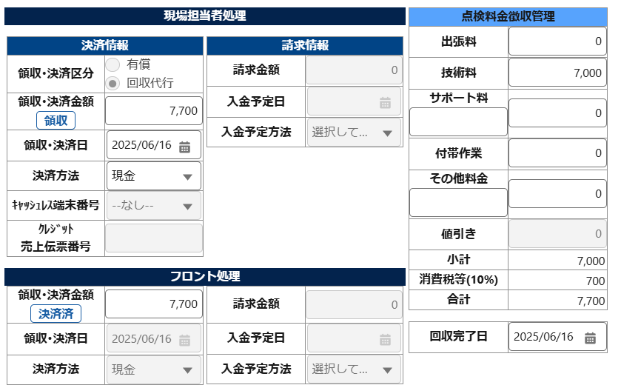
点検料金
 | 技術料
 | 出張料
 | その他料金 |  | 計算
 | サポート料 | SUM | 点検料金 | ＋ | 消費税額 | ＝ | 請求合計金額
 | 値引き
 | 付帯料金

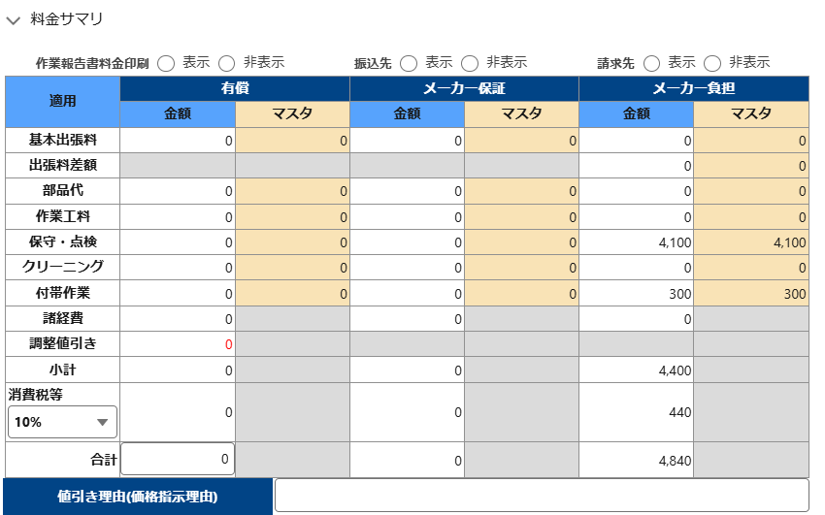
SSへの支払
 | 無償部品代
 | 無償出張料
 | 無償技術料
 | 無償出張料差額
 | 無償合計
 | メーカー保証：諸経費
 | メーカー負担：諸経費

業務区分_マスタ
目的：①SS差配時の選定条件、②業務区分毎の実績集計、③資格紐つけ（修理・点検）、④SSへの依頼業務種類伝達
 |  |  |  |  |  |  | 2025.3.25時点
業務区分 |  | 第１業務区分 |  | 第２業務区分 |  | 業務内容
CD | 名称 | CD | 名称 | CD | 名称
01 | 修理 | 10 | 一般修理 | 101 | 一般修理 ※１ | 修理全般（家庭用・業務用）
 |  |  |  | 102 | 熱量変更 | 熱量変更
 |  | 19 | 修理_その他 | 109 | その他（修理） ※１ | 試運転、現場調査、施工指導、等
02 | 点検 | 20 | 法定点検 | 201 | 法定点検 ※１ | 法定点検（法定点検_安心P含む）
 |  |  |  | 202 | 法定点検＋他作業 | 法定点検時に修理、SHP契約等の作業実施
 |  |  |  | 203 | TS契約（点検） | TS契約（点検）
◆業務区分は３階層とする（業務区分、第１業務区分、第２業務区分）
①最初に第１業務区分を選択する
②次に第２業務区分を選択する
③第１、第２業務区分の選択により”業務区分”を自動セットする
④第２業務区分は※１を最初に表示しておく
⑤受付時の業務区分間違いや、訪問後変更時はＳＳが修正する
⑥１オーダーで複数の業務区分実施時は優先順位により１つ選択する
（優先順位は別途調整）
 |  |  |  | 204 | TS契約／SP付点検（1回目） | TS契約／SP付点検（1回目）
 |  |  |  | 205 | TS契約／SP付点検（2回目） | TS契約／SP付点検（2回目）
 |  |  |  | 206 | TS契約／SP付点検（3回目） | TS契約／SP付点検（3回目）
 |  |  |  | 207 | PT契約（点検） | PT契約（点検）
 |  |  |  | 208 | PT契約／SP付点検（1回目） | PT契約／SP付点検（1回目）
 |  |  |  | 209 | PT契約／SP付点検（2回目） | PT契約／SP付点検（2回目）
 |  |  |  | 210 | PT契約／SP付点検（3回目） | PT契約／SP付点検（3回目）
 |  | 22 | あんしん点検 | 221 | あんしん点検 ※１ | あんしん点検（あんしん点検_安心P含む）
 |  |  |  | 222 | あんしん点検＋他作業 | あんしん点検時に修理、SHP契約等の作業実施
 |  |  |  | 223 | TS契約（点検） | TS契約（点検）
 |  |  |  | 224 | TS契約／SP付点検（1回目） | TS契約／SP付点検（1回目）
 |  |  |  | 225 | TS契約／SP付点検（2回目） | TS契約／SP付点検（2回目）
 |  |  |  | 226 | TS契約／SP付点検（3回目） | TS契約／SP付点検（3回目）
 |  |  |  | 227 | PT契約（点検） | PT契約（点検）
 |  |  |  | 228 | PT契約／SP付点検（1回目） | PT契約／SP付点検（1回目）
 |  |  |  | 229 | PT契約／SP付点検（2回目） | PT契約／SP付点検（2回目）
 |  |  |  | 230 | PT契約／SP付点検（3回目） | PT契約／SP付点検（3回目）
 |  | 24 | 契約点検 | 241 | SHP契約点検 ※１ | SHP継続2年目、3年目点検 | こまめな点検 を追加
 |  |  |  | 242 | ASP契約点検 | ASP契約点検
 |  |  |  | 243 | エコウィル定期点検 | エコウィル10年保証の定期点検、等
 |  |  |  | 244 | 安心プラン加入前点検 | 安心プラン加入前点検
 |  |  |  | 245 | 移動入浴車両点検 | 移動入浴車両メーカー依頼の法定・定期点検
 |  |  |  | 251 | IoT保証更新点検 | IoT保証２年目以降の更新点検
 |  | 26 | CS点検 | 261 | CS点検 ※１ | 製品上の不具合に関する品質対応／特定の物件対応
 |  | 27 | 自主点検 | 271 | 自主点検 ※１ | 製品上の不具合に関する品質対応／全国展開
 |  | 29 | 点検_その他 | 281 | その他（点検） ※１ | 単発点検、等
03 | 営業 | 30 | インサイドセールス | 301 | 買替希望 ※１ | 買替希望のお客さま対応
 |  | 32 | お客さまメニュー | 321 | SHP・SGP契約 ※１ | SHP・SGP新規契約
 |  |  |  | 322 | ASP契約 | ASP新規契約
 |  |  |  | 323 | クリーニング | 各種クリーニング（風呂配管、コンロ、等）
 |  |  |  | 324 | 浄水器カートリッジ | 浄水器カートリッジ交換
 |  | 39 | 営業_その他 | 391 | 部品直売 ※１ | 部品直売
 |  |  |  | 399 | その他（営業） ※１ | 保温材リフレッシュ等、他
04 | 提携 | 40 | クライアント提携 | 401 | クライアント修理（NR） ※１ | NSD入電の修理（ノーリツ製品）
 |  |  |  | 402 | クライアント修理（他社） | NSD入電の修理（ノーリツ以外製品）
 |  |  |  | 403 | クライアント取替（NR） | NSD入電の取替（ノーリツ製品）
 |  |  |  | 404 | クライアント取替（他社） | NSD入電の取替（ノーリツ以外製品）
 |  |  |  | 405 | クライアント設備点検 | NSD入電の設備点検
 |  |  |  |  | ※１：最初に表示させる

